Kapak
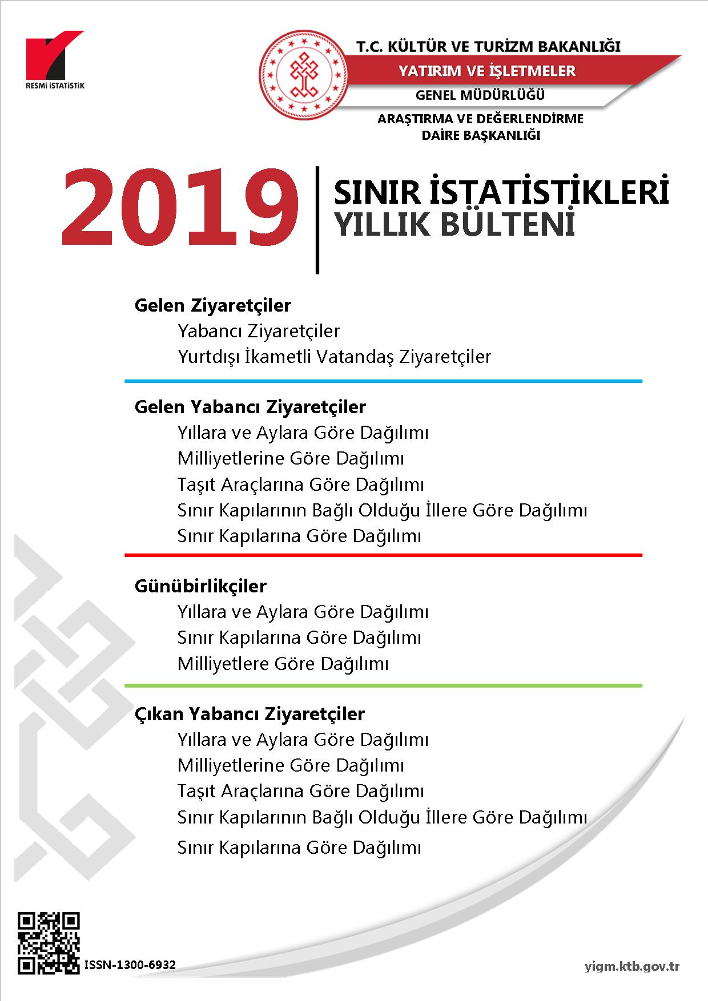

Kişiler
BU YAYININ 5846 SAYILI FİKİR VE SANAT ESERLERİ KANUNU’NA GÖRE HER HAKKI T.C. KÜLTÜR VE TURİZM BAKANLIĞI’NA AİTTİR. GERÇEK VE TÜZEL KİŞİLER TARAFINDAN İZİNSİZ ÇOĞALTILAMAZ VE DAĞITILAMAZ.

YAYIN NO : 2020 /4
ISSN – 1300 - 6932

BİLGİ TALEPLERİ İÇİN
ADRES :
T.C. KÜLTÜR VE TURİZM BAKANLIĞI
YATIRIM VE İŞLETMELER GENEL MÜDÜRLÜĞÜ
ARAŞTIRMA VE DEĞERLENDİRME DAİRE BAŞKANLIĞI
İSMET İNÖNÜ BULVARI NO : 32
EMEK/ANKARA
TELEFON :
+ (312) 470 71 17 + (312) 470 71 38 + (312) 470 80 00
FAKS :
+ (312) 212 20 05

E- Posta : istatistik@ktb.gov.tr Internet Web : http:// www.ktb.gov.tr

YÖNETİM
VERİ HAZIRLAMA VE DEĞERLENDİRME

GENEL MÜDÜR : ŞENNUR ALDEMİR DOĞAN
GENEL MÜDÜR YARDIMCISI : Dr. ZEHRA GAMGAM
DAİRE BAŞKANI V. : HALİL SAĞKURT
ŞUBE MÜDÜRÜ :

VERİ DEĞERLENDİRME : HÜDAVERDİ ARIK İstatistikçi
VERİ HAZIRLAMA : HÜDAVERDİ ARIK İstatistikçi
: MUKADDES GÜLEÇ Bilgisayar İşletmeni
: H. AVNİ ALTINDAL İşçi

G1-G.Y.Ziyaretçi
TÜRKİYE'YE GELEN YABANCI ZİYARETÇİLER (2010-2019)
TÜRKİYE'YE GELEN YABANCI ZİYARETÇİLER (2009-2018)
 | Gelen Yabancı Ziyaretçi
2010 | 28632204
2011 | 31456076
2012 | 31782832
2013 | 34910098
2014 | 36837900
2015 | 36244632
2016 | 25352213
2017 | 32410034
2018 | 39488401
2019 | 45058286

G2-Ç.Y.Ziyaretçi
TÜRKİYE'DEN ÇIKAN YABANCI ZİYARETÇİLER (2010-2019)
TÜRKİYE'DEN ÇIKAN YABANCI ZİYARETÇİLER (2009-2018)
 | Çıkan Yabancı Ziyaretçi
2010 | 28510852
2011 | 31324528
2012 | 31655188
2013 | 34686402
2014 | 36507184
2015 | 35903327
2016 | 25432123
2017 | 32382449
2018 | 39304178
2019 | 45105116

G3-Aya Göre G.Ziyaretçi
AYLARA GÖRE GELEN YABANCI ZİYARETÇİLER (2018-2019)
AYLARA GÖRE GELEN YABANCI ZİYARETÇİLER (2018-2019)
 | OCAK | ŞUBAT | MART | NİSAN | MAYIS | HAZİRAN | TEMMUZ | AĞUSTOS | EYLÜL | EKİM | KASIM | ARALIK | TOPLAM
2018 | 1461570 | 1527070 | 2139766 | 2655561 | 3678440 | 4505594 | 5671801 | 5383332 | 4792818 | 3755467 | 1966277 | 1950705 | 39488401
2019 | 1539496 | 1670238 | 2232358 | 3293176 | 4022254 | 5318984 | 6617380 | 6307508 | 5426818 | 4291574 | 2190622 | 2147878 | 45058286

G4-Aya Göre Günübirlikçi
AYLARA GÖRE GELEN YABANCI GÜNÜBİRLİKÇİLER (2018-2019)
AYLARA GÖRE GELEN YABANCI GÜNÜBİRLİKÇİLER (2018-2019)
 | OCAK | ŞUBAT | MART | NİSAN | MAYIS | HAZİRAN | TEMMUZ | AĞUSTOS | EYLÜL | EKİM | KASIM | ARALIK
2018 | 5005 | 4526 | 6473 | 15107 | 38777 | 42111 | 54250 | 59217 | 52254 | 48989 | 9407 | 6114
2019 | 7589 | 8565 | 13594 | 33640 | 58228 | 60198 | 77293 | 84888 | 75094 | 54225 | 34240 | 31164

G5-Milliyete Göre G.Yabancı
MİLLİYETLERİNE GÖRE GELEN YABANCI ZİYARETÇİLER - 2018 - 2019 (İLK 10)
MİLLİYETLERİNE GÖRE GELEN YABANCI ZİYARETÇİLER - 2018 - 2019 (İLK 10)
 | Rusya Fed. | Almanya | Bulgaristan | İngiltere (Birleşik Krallık) | İran | Gürcistan | Ukrayna | Irak | Hollanda | Azerbaycan
2018 | 5964613 | 4512360 | 2386885 | 2254871 | 2001744 | 2069392 | 1386934 | 1172896 | 1013642 | 858506
2019 | 7017657 | 5027472 | 2713464 | 2562064 | 2102890 | 1995254 | 1547996 | 1374896 | 1117290 | 901723

(*): Yurt dışında ikamet eden vatandaş sayıları dahil değildir.

 |  |  |  |  |  |  |  |  |  |  | ÜLKELER | YILLAR
 |  |  |  |  |  |  |  |  |  |  |  | 2018 | 2019
 |  |  |  |  |  |  |  |  |  |  | Rusya Fed. | 5964613 | 7017657
 |  |  |  |  |  |  |  |  |  |  | Almanya | 4512360 | 5027472
 |  |  |  |  |  |  |  |  |  |  | Bulgaristan | 2386885 | 2713464
 |  |  |  |  |  |  |  |  |  |  | İngiltere (Birleşik Krallık) | 2254871 | 2562064
 |  |  |  |  |  |  |  |  |  |  | İran | 2001744 | 2102890
 |  |  |  |  |  |  |  |  |  |  | Gürcistan | 2069392 | 1995254
 |  |  |  |  |  |  |  |  |  |  | Ukrayna | 1386934 | 1547996
 |  |  |  |  |  |  |  |  |  |  | Irak | 1172896 | 1374896
 |  |  |  |  |  |  |  |  |  |  | Hollanda | 1013642 | 1117290
 |  |  |  |  |  |  |  |  |  |  | Azerbaycan | 858506 | 901723

 |  |  |  |  |  |  |  |  |  |  |  | Rusya Fed. | Almanya | Bulgaristan | İngiltere (Birleşik Krallık) | İran | Gürcistan | Ukrayna | Irak | Hollanda | Azerbaycan
 |  |  |  |  |  |  |  |  |  |  | 2018 | 5964613 | 4512360 | 2386885 | 2254871 | 2001744 | 2069392 | 1386934 | 1172896 | 1013642 | 858506
 |  |  |  |  |  |  |  |  |  |  | 2019 | 7017657 | 5027472 | 2713464 | 2562064 | 2102890 | 1995254 | 1547996 | 1374896 | 1117290 | 901723

